1. Algoritmo de Booth
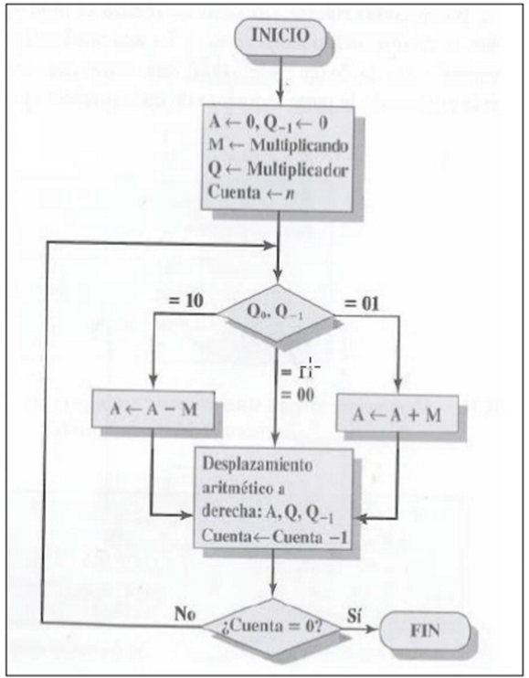
 | Use el algoritmo de Booth para multiplicar 65 (multiplicando) por -17 (multiplicador), donde cada número está representado con 8 bits. |  |  |  | Caja de valores con 8 bits
 |  |  |  |  | Multiplicando: 65 | 01000001
 |  |  |  |  | Multiplicador: -17 | 11101111

 |  |  | MULTIPLICACION 65 x-17 CON SIGNO

REGISTROS
A | Q | Q-1 | M | n | PASOS
00000000 | 11101111 | 0 | 01000001 | 8 | INICIALIZAR VALORES
10111111 | 11101111 | 0 |  |  | RESTA DESPLAZ Y DECREM | 00000000 - 01000001 = 10111111
11011111 | 11110111 | 1 |  | 7
11101111 | 11111011 | 1 |  | 6 | DECREMENTO Y CUENTA -1
11110111 | 11111101 | 1 |  | 5
11111011 | 11111110 | 1 |  | 4
00111100 | 11111110 | 1 |  |  | SUMA DESPAZ Y DECREM | 00111100 + 01000001 = 111011101 (Acarreo)
00011110 | 01111111 | 0 |  | 3
11011101 | 01111111 | 0 |  |  | RESTA DESPLAZ Y DECRE | 11011101 + 01000001 = 100111100 (Acarreo)
11101110 | 10111111 | 1 |  | 2
11110111 | 01011111 | 1 |  | 1 | DECREMENTO Y CUENTA -1
11111011 | 10101111 | 1 |  | 0
1111101110101111
-1105

Operaciones de Booth
